REGLE DE GESTION DE L'OUTIL
Outil de simulation de vos droits et paiements
Prestation Alsh

Depuis 2022, une majorité des équipements Alsh du département est éligible au bonus territoire.
Cette nouvelle prestation est adossée à la prestation Alsh.
Par cet outil, la Caf des Côtes d'armor vous propose de vous accompagner dans la compréhension du calcul de cette nouvelle prestation, mais aussi d'estimer les paiements à recevoir.

Objectif de cet outil :
- Pour chacun de vos équipements et après chaque déclaration, calculer le montant de votre prestation de service
- Pour chaque paiement reçu par virement bancaire, reconstituer les montants reçus en consultant les cellules
" Montant à percevoir" (Prestation + Bonus Territoire) par équipement.

 | Etape 1 : Sélectionner l'onglet correspondant à la nature de votre équipement

 | Etape 2 : Compléter le nom de l'équipement et le prix de revient plafonné correspondant à l'année de droit consultable sous https://www.caf.fr/partenaires/caf-des-cotes-d-armor/partenaires-locaux

 | Etape 3 : Saisir vos données issues de la convention et/ou de l'avenant
 | Dans votre convention : | Vous retrouverez votre Taux de ressortissants du Régime Général au niveau de l' Article 1 - Objet de la convention, point 4
 | Dans votre avenant : | Vous retrouverez vos données de l'offre existante dans votre avenant au niveau de l'Article 1-3 - Les modalités de calcul du Bonus Territoire

 | Etape 4 : Saisir vos données d'activités dans les cases jaunes de votre onglet
 | Formule de calcul de la Prestation de service
 | ALSH Périscolaire / ALSH Ados : | (Heures de Présence x PS unitaire) x Taux de ressortissants du Régime Général
 | ALSH Extrascolaire : | (Heures ouvrants droits (1) x PS unitaire) x Taux de ressortissants du Régime Général
 |  | (1) Heures ouvrants droits = En fonction de votre mode de tarification les heures ouvrants droits peuvent être vos heures réalisées ou vos heures facturées . Pour connaître vos heures ouvrants droits, consultez le n°de l'option retenue dans le point 2 de votre convention de financement.
 | Formule de calcul du Bonus Territoire
 | Bonus plafond : | ( Actes de référence x Montant forfaitaire)
 | Bonus minoré : | Attention, le bonus territoire peut être diminué si vos heures déclarées x Taux RG sont < aux actes de référence le calcul du bonus devient :
 |  | (Nombre d'heures déclaré par le partenaire x Taux de ressortissants du Régime Général) x Montant forfaitaire

 | Etape 5 : Vos notifications de paiement
 | L'adresse qui figure sur votre notification de paiement n'est pas modifiable et l'envoi est unique, soyez vigilant à bien transmettre la notification dans le/les services concerné(s)
 | 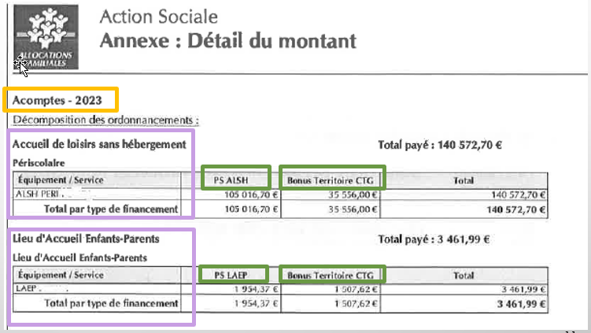 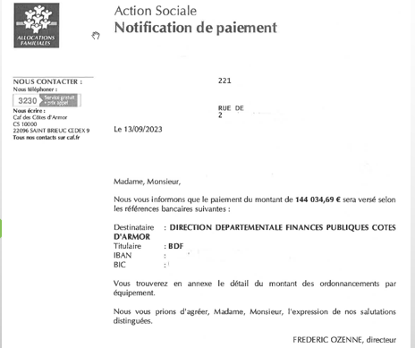 Si vous êtes gestionnaire de plusieurs équipements, le montant perçu par virement bancaire peut correspondre à plusieurs équipements pour un même exercice (toutes natures de prestations confondues).
Vigilance :
Cet outil reste un simulateur et des écarts peuvent être constatés après transmission de votre déclaration à la Caf.
Les montants calculés sont donc à titre indicatif.

ALSH PERISCOLAIRE
Prestation ALSH périscolaire

Année 2023

 | Nom de l'équipement

 | Données issues de la convention | Taux RG
 |  | Actes de reférence
 |  | Montant forfaitaire
 | Barèmes Cnaf | Prix de revient plafonné

 | DECLARATION DE DONNEES |  | Prévisionnelle | Actualisation de juin | Actualisation de septembre | Réelle
 | Heures de présence
 | Total des Charges
 | Prix de revient réel |  | - € | - € | - € | - €
 | Prix de revient plafonné |  | 0.00 € | 0.00 € | 0.00 € | 0.00 €
 | Prix de revient retenu |  | - € | - € | - € | - €
 | Ps unitaire |  | - € | - € | - € | - €
 | Actes de référence |  | 0.00 | 0.00 | 0.00 | 0.00
 | Montant €/heures |  | 0.00 € | 0.00 € | 0.00 € | 0.00 €
 |  | Bonus Territoire max | - € | - € | - € | - €
 | Bonus calculé |  | - € | - € | - € | - €

 | SIMULATION DE DROITS |  | Prévisionnelle | Actualisation de juin | Actualisation de septembre | Réelle
 | PS ALSH |  | 0.00 € | 0.00 € | 0.00 € | 0.00 €
 | BONUS TERRITOIRE |  | 0.00 € | 0.00 € | 0.00 € | 0.00 €

(1) : acompte calculé : A chaque déclaration, le système calcule un montant d'acompte provisoire.
 | MES PAIEMENTS |  | Prévisionnelle | Actualisation de juin | Actualisation de septembre | Réelle
 | Acompte de | 70%
 | ACOMPTE CALCULE (1) |  |  |  |  | SOLDE
 | PS ALSH |  | - € | - € | - €
 | BONUS TERRITOIRE |  | - € | - € | - €
 | Montant total |  | - € | - € | - €
(2) acompte versé : A chaque déclaration, le système calcule la différence entre l'acompte calculé et les montants déjà perçus. Cette différence correspond à l'acompte versé.
 | ACOMPTE VERSE (2) |  |  |  |  | SOLDE
 | PS ALSH |  | - € | - € | - € | 0.00 €
 | BONUS TERRITOIRE |  | - € | - € | - € | 0.00 €
 | Montant à percevoir |  | - € | - € | - € | - €

ALSH ADOS
Prestation ALSH adolescents

Année 2023

 | Nom de l'équipement

 | Données issues de la convention | Taux RG
 |  | Actes de reférence
 |  | Montant forfaitaire
 | Barèmes Cnaf | Prix de revient plafonné | 2.98 €

 | DECLARATION DE DONNEES |  | Prévisionnelle | Actualisation de juin | Actualisation de septembre | Réelle
 | Heures de présence
 | Total des Charges
 | Prix de revient réel |  | - € | - € | - € | - €
 | Prix de revient plafonné |  | 2.98 € | 2.98 € | 2.98 € | 2.98 €
 | Prix de revient retenu |  | - € | - € | - € | - €
 | Ps unitaire |  | - € | - € | - € | - €
 | Actes de référence |  | 0.00 | 0.00 | 0.00 | 0.00
 | Montant €/heures |  | 0.00 € | 0.00 € | 0.00 € | 0.00 €
 |  | Bonus Territoire max | - € | - € | - € | - €
 | Bonus calculé |  | - € | - € | - € | - €

 | SIMULATION DE DROITS |  | Prévisionnelle | Actualisation de juin | Actualisation de septembre | Réelle
 | PS ALSH |  | 0.00 € | 0.00 € | 0.00 € | 0.00 €
 | BONUS TERRITOIRE |  | 0.00 € | 0.00 € | 0.00 € | 0.00 €

 | MES PAIEMENTS |  | Prévisionnelle | Actualisation de juin | Actualisation de septembre | Réelle
 | Acompte de | 70%
 | ACOMPTE CALCULE (1) |  |  |  |  | SOLDE
(1) : acompte calculé : A chaque déclaration, le système calcule un montant d'acompte provisoire.
 | PS ALSH |  | - € | - € | - € |  | (1) : acompte calculé : A chaque déclaration, le système calcule un montant d'acompte provisoire.
 | BONUS TERRITOIRE |  | - € | - € | - €
 | Montant total |  | - € | - € | - €
(2) acompte versé : A chaque déclaration, le système calcule la différence entre l'acompte calculé et les montants déjà perçus. Cette différence correspond à l'acompte versé.
 | ACOMPTE VERSE (2) |  |  |  |  | SOLDE
 | PS ALSH |  | - € | - € | - € | 0.00 €
 | BONUS TERRITOIRE |  | - € | - € | - € | 0.00 €
 | Montant à percevoir |  | - € | - € | - € | - €

ALSH EXTRASCOLAIRE (HR)
Prestation ALSH extrascolaire

Ouvrant droits : Heures réalisées
Année 2023

 | Nom de l'équipement

 | Données issues de la convention | Taux RG
 |  | Actes de reférence
 |  | Montant forfaitaire
 | Barèmes Cnaf | Prix de revient plafonné | 2.01 €

 | DECLARATION DE DONNEES |  | Prévisionnelle | Actualisation de juin | Actualisation de septembre | Réelle
 | Heures de présence
 | Total des Charges
 | Prix de revient réel |  | - € | - € | - € | - €
 | Prix de revient plafonné |  | 2.01 € | 2.01 € | 2.01 € | 2.01 €
 | Prix de revient retenu |  | - € | - € | - € | - €
 | Ps unitaire |  | - € | - € | - € | - €
 | Actes de référence |  | 0.00 | 0.00 | 0.00 | 0.00
 | Montant €/heures |  | 0.00 € | 0.00 € | 0.00 € | 0.00 €
 |  | Bonus Territoire max | - € | - € | - € | - €
 | Bonus calculé |  | - € | - € | - € | - €

 | SIMULATION DE DROITS |  | Prévisionnelle | Actualisation de juin | Actualisation de septembre | Réelle
 | PS ALSH |  | 0.00 € | 0.00 € | 0.00 € | 0.00 €
 | BONUS TERRITOIRE |  | 0.00 € | 0.00 € | 0.00 € | 0.00 €

 | MES PAIEMENTS |  | Prévisionnelle | Actualisation de juin | Actualisation de septembre | Réelle
 | Acompte de | 70%
 | ACOMPTE CALCULE (1) |  |  |  |  | SOLDE
(1) : acompte calculé : A chaque déclaration, le système calcule un montant d'acompte provisoire.
 | PS ALSH |  | - € | - € | - € |  | (1) : acompte calculé : A chaque déclaration, le système calcule un montant d'acompte provisoire.
 | BONUS TERRITOIRE |  | - € | - € | - €
 | Montant total |  | - € | - € | - €
(2) acompte versé : A chaque déclaration, le système calcule la différence entre l'acompte calculé et les montants déjà perçus. Cette différence correspond à l'acompte versé.
 | ACOMPTE VERSE (2) |  |  |  |  | SOLDE
 | PS ALSH |  | - € | - € | - € | 0.00 €
 | BONUS TERRITOIRE |  | - € | - € | - € | 0.00 €
 | Montant à percevoir |  | - € | - € | - € | - €

ALSH EXTRASCOLAIRE (HF)
Prestation ALSH extrascolaire

Ouvrant droits : Heures facturées
Année 2023

 | Nom de l'équipement

 | Données issues de la convention | Taux RG
 |  | Actes de reférence
 |  | Montant forfaitaire
 | Barèmes Cnaf | Prix de revient plafonné | 2.01 €

 | DECLARATION DE DONNEES |  | Prévisionnelle | Actualisation de juin | Actualisation de septembre | Réelle
 | Heures de présence
 |  | Heures facturées
 | Total des Charges
 | Prix de revient réel |  | - € | - € | - € | - €
 | Prix de revient plafonné |  | 2.01 € | 2.01 € | 2.01 € | 2.01 €
 | Prix de revient retenu |  | - € | - € | - € | - €
 | Ps unitaire |  | - € | - € | - € | - €
 | Actes de référence |  | 0.00 | 0.00 | 0.00 | 0.00
 | Montant €/heures |  | 0.00 € | 0.00 € | 0.00 € | 0.00 €
 |  | Bonus Territoire max | - € | - € | - € | - €
 | Bonus calculé |  | - € | - € | - € | - €

 | SIMULATION DE DROITS |  | Prévisionnelle | Actualisation de juin | Actualisation de septembre | Réelle
 | PS ALSH |  | 0.00 € | 0.00 € | 0.00 € | 0.00 €
 | BONUS TERRITOIRE |  | 0.00 € | 0.00 € | 0.00 € | 0.00 €

 | MES PAIEMENTS |  | Prévisionnelle | Actualisation de juin | Actualisation de septembre | Réelle
 | Acompte de | 70%
 | ACOMPTE CALCULE (1) |  |  |  |  | SOLDE
(1) : acompte calculé : A chaque déclaration, le système calcule un montant d'acompte provisoire.
 | PS ALSH |  | - € | - € | - € |  | (1) : acompte calculé : A chaque déclaration, le système calcule un montant d'acompte provisoire.
 | BONUS TERRITOIRE |  | - € | - € | - €
 | Montant total |  | - € | - € | - €
(2) acompte versé : A chaque déclaration, le système calcule la différence entre l'acompte calculé et les montants déjà perçus. Cette différence correspond à l'acompte versé.
 | ACOMPTE VERSE (2) |  |  |  |  | SOLDE
 | PS ALSH |  | - € | - € | - € | 0.00 €
 | BONUS TERRITOIRE |  | - € | - € | - € | 0.00 €
 | Montant à percevoir |  | - € | - € | - € | - €

